Abb. D7-3A
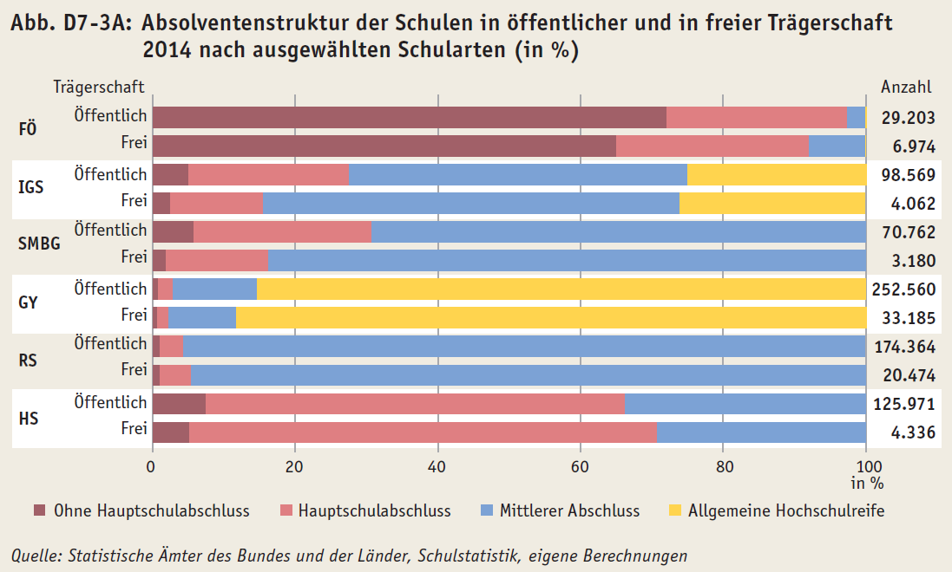
Zurück zum Inhalt

